信用交易
融资融券市场交易数据统计(2026-04-27)

标的证券 | 融资融券余额（亿元） | 融资余额（亿元） | 融券余额（亿元） | 融资买入额（亿元） | 融资融券规模变化（亿元） | 融资余额增幅(‰) | 融券余额增幅(%)
统计数据 | 27,285.30 | 27,000.72 | 199.57 | 2,610.05 | 157.44 | 5.79 | 0.82
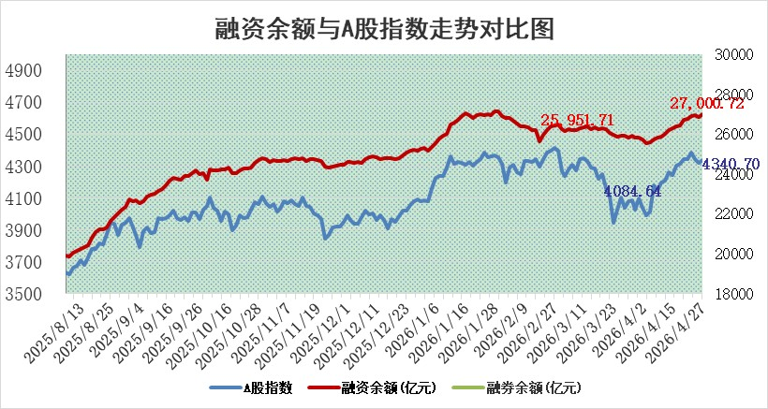

 |  |  |  |  |  |  |  | 305,932,142.23
 |  |  |  |  |  |  |  | 288615228.52
 |  |  |  |  |  |  |  | 288615228.52
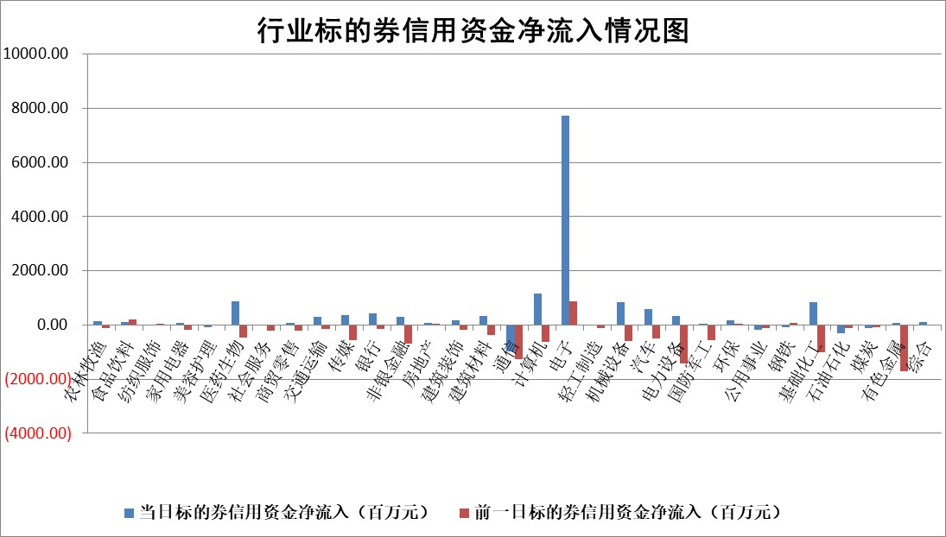

标的基金代码 | 标的基金简称 | 融资余额/市值(%) | 融资余额增幅(%) | 融资买入额/成交金额(%) | （融资余额净增额-融券余额净增额）/市值(‱) | 融券余额降幅(%) | ABS[（融资余额净增额-融券余额净增额）/市值净增额-1](%)
159902 | 华夏中小板ETF | 0.00 | 0.00 | 0.00 | 0.00 | 0.00 | 100.00
159915 | 易方达创业板ETF | 2.30 | 18.78 | 3347.75 | 36.76 | 4.25 | 55.55
159919 | 嘉实沪深300ETF | 0.99 | -0.59 | 2.12 | -0.49 | 5.39 | 99.19
159920 | 华夏恒生ETF | 26.51 | -0.29 | 0.96 | -7.68 | 0.46 | 83.24
159922 | 嘉实中证500ETF | 1.03 | 4.66 | 25.69 | 5.88 | 3.26 | 101.14
159925 | 南方沪深300ETF | 0.19 | 13.41 | 0.56 | 3.01 | 12.17 | 172.41
159928 | 消费ETF | 2.41 | 2.83 | 4.88 | 6.66 | 0.24 | 111.47
159934 | 易方达黄金ETF | 9.67 | -0.10 | 11.69 | -0.95 | 0.00 | 101.87
159939 | 全指信息技术ETF | 0.61 | 51.41 | 183.75 | 20.41 | -3.53 | 94.01
159940 | 全指金融地产ETF | 0.19 | 14.54 | 0.01 | 2.39 | 0.00 | 105.70
159995 | 半导体芯片ETF | 1.23 | -1.45 | 75.70 | -2.16 | -7.80 | 100.76
159997 | 天弘中证电子ETF | 1.16 | -4.36 | 2.92 | -5.32 | -3.73 | 101.08
159998 | 天弘中证计算机主题ETF | 0.87 | 1.45 | 0.10 | 1.24 | 0.00 | 100.90
510050 | 华夏上证50ETF | 2.72 | 0.41 | 86.83 | 1.43 | 1.56 | 100.42
510180 | 华安上证180ETF | 0.34 | -0.27 | 0.17 | -0.25 | -17.28 | 101.06
510880 | 华泰柏瑞红利ETF | 0.44 | -3.12 | 7.46 | -1.42 | 0.18 | 103.70
510900 | 易方达恒生H股ETF | 50.50 | -0.23 | 5.15 | -11.56 | 0.00 | 91.58
511010 | 5年期国债ETF | 1.80 | 1.55 | 0.21 | 2.74 | 0.00 | 102.48
511380 | 可转债及可交换债券ETF | 2.02 | -2.82 | 112.96 | -2.82 | 7.38 | 108.85
512000 | 全指证券ETF | 6.95 | 0.64 | 72.21 | 4.40 | -0.38 | 90.64
512010 | 沪深300医药卫生ETF | 3.49 | 0.50 | 20.44 | 1.80 | 0.95 | 108.32
512070 | 沪深300非银ETF | 2.39 | 0.43 | 486.81 | 1.01 | 0.00 | 100.94
512400 | 南方中证申万有色金属ETF | 1.69 | -0.65 | 1.69 | -0.99 | 2.32 | 99.32
512580 | 广发中证环保产业ETF | 0.22 | -23.17 | 0.13 | -6.75 | 0.00 | 91.17
512660 | 国泰中证军工ETF | 2.17 | 2.92 | 5.96 | 6.24 | 0.32 | 115.64
512800 | 华宝中证银行ETF | 4.74 | 0.66 | 5.97 | 2.75 | -2.54 | 105.69
512980 | 广发中证传媒ETF | 2.65 | -0.94 | 285.50 | -2.44 | 0.60 | 97.80
515030 | 华夏中证新能源汽车ETF | 1.11 | 32.06 | 5.36 | 26.80 | -1.01 | 88.39
515050 | 华夏中证5G通信主题ETF | 0.94 | -3.30 | 13.40 | -4.10 | -3.26 | 102.00
515070 | 华夏中证人工智能ETF | 0.96 | 1.22 | 4.40 | 1.15 | 0.00 | 98.55
标的股票比较指标 |  | 融资余额/流通A股市值(%) | 融资余额增幅(%) | 融资买入额/成交金额(%) | （融资余额净增额-融券余额净增额）/流通A股市值(‱) | 融券余额降幅(%) | ABS[（融资余额净增额-融券余额净增额）/流通A股市值净增额-1](%)
前十名标的个股 |  | 福建水泥 | 通达海 | 龙利得 | 欧莱新材 | 三湘印象 | 神马电力
 |  | 天马科技 | 厦门象屿 | 中原高速 | 通达海 | 民生健康 | 西部材料
 |  | 超颖电子 | 欧莱新材 | 飞马国际 | 天通股份 | 高华科技 | 德冠新材
 |  | 福星股份 | 前沿生物 | 四川双马 | 飞南资源 | 航民股份 | 有方科技
 |  | 星云股份 | 淮河能源 | 辽宁成大 | 安诺其 | 津荣天宇 | 综艺股份
 |  | 双元科技 | 长川科技 | 淮河能源 | 同宇新材 | 久日新材 | 东田微
 |  | 鸿铭股份 | 星球石墨 | 光大银行 | 朗特智能 | 探路者 | 三人行
 |  | 索辰科技 | 华兴源创 | 东方明珠 | 麦加芯彩 | 腾达科技 | 鹏辉能源
 |  | 力聚热能 | 海思科 | 苏农银行 | 五洲医疗 | 凯因科技 | 元力股份
 |  | 安联锐视 | 五洲医疗 | 国投资本 | 长川科技 | 大恒科技 | 派克新材
后十名标的个股 |  | 财信发展 | 财信发展 | 财信发展 | 皇庭国际 | 国新能源 | 佳电股份
 |  | 臻镭科技 | 皇庭国际 | 皇庭国际 | 财信发展 | 奥来德 | 诚达药业
 |  | 亚光科技 | 欧普照明 | 恒宇信通 | 东方国信 | 中南文化 | 三湘印象
 |  | 山东章鼓 | 水发燃气 | 喜临门 | 美新科技 | 蓝盾光电 | 威领股份
 |  | 恒信东方 | 皖仪科技 | 棕榈股份 | 信凯科技 | 厚普股份 | 诺瓦星云
 |  | 司尔特 | 亿晶光电 | 柳钢股份 | 金凯生科 | 朗威股份 | 八亿时空
 |  | 德邦股份 | 杭钢股份 | 中国高科 | 三联锻造 | 信凯科技 | 柏诚股份
 |  | 集友股份 | 坤恒顺维 | 日联科技 | 亿晶光电 | 山西高速 | 安邦护卫
 |  | 达华智能 | 三联锻造 | 东方证券 | 致尚科技 | 呈和科技 | 远信工业
 |  | 京山轻机 | 巨力索具 | 臻镭科技 | 博苑股份 | 新亚电子 | 瑞德智能
说明：1.以上普通交易数据和信用交易数据皆以交易日收盘后数据为基准；2.上述标的证券总数据只计算标的证券市场总数据，不包括从标的证券中调出去标的证券数据，所以与交易所公布的总值略有不同； 3.上述行业采用申万一级行业分类；4.以上标的基金和标的个股中比较的6个指标值中：前5个（从左至右）为正向指标，值越大排名越靠前；第6个为逆向指标，值越小，排名越靠前；5.第6个指标中ABS[]表示求绝对值，其主要用于考量信用资金相对净流入对股价相对净变化的贡献程度；6.数据来源：wind，交易所。

 |  |  |  | 证券代码 | 新增融资余额 | 融资买入额 | 融资买入增幅前10
 |  | 1 | 西部建设 | 002302 | 80643953 | 177472374 | 41%
 |  | 2 | 天键股份 | 301383 | 27855096 | 56831811 | 39%
 |  | 3 | 井松智能 | 688251 | 7040854 | 13763946 | 27%
 |  | 4 | 国电电力 | 600795 | 116116226 | 151740647 | 23%
 |  | 5 | 华立科技 | 301011 | 9342856 | 31199107 | 23%
 |  | 6 | 捷邦科技 | 301326 | 9066090 | 22350547 | 22%
 |  | 7 | 海利尔 | 603639 | 19864834 | 35520613 | 20%
 |  | 8 | 华研精机 | 301138 | 7597460 | 13339451 | 16%
 |  | 9 | 鹏辉能源 | 300438 | 83773067 | 304558811 | 16%
 |  | 10 | 建科股份 | 301115 | 7106455 | 29879412 | 15%

